상품제안서
스토리 디자인탁상 47A | 상품코드: S17602

 |  |  |  |  |  |  | 02-713-8555 | www.synergygift.co.kr
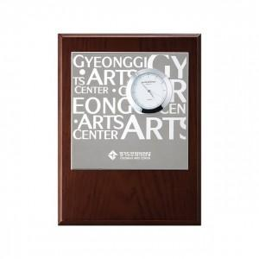

【상세/제작정보】 | <span style="font-size: 18.6667px;">※ 케이스인쇄 가능 별도문의</span>

【인쇄/포장옵션】 | 실크, 레이저 / 포장지포장

【공급단가】 | 수량 | 30~ | 50~ | 300~ | 1,000~ | 2,000~
*VAT별도 | 단가 | 25,300원 | 24,300원 | 23,400원 | 22,500원 | 21,600원

【상품 URL】 | https://www.synergygift.co.kr:443/src/goods_detail.php?gdno=7794

